画面フロー
アプリ基本設計書 |  |  |  | 担当者 | きらぼし |  | 確認日

 |  |  |  |  | DNX | 武山 | 確認日 | 2021-04-28

画面コード | 000D0351M00 000D0351S00 000D0351S01 000D0351S02 | フロー名 | キャッシュカード紛失登録・解除

STEP1
STEP2
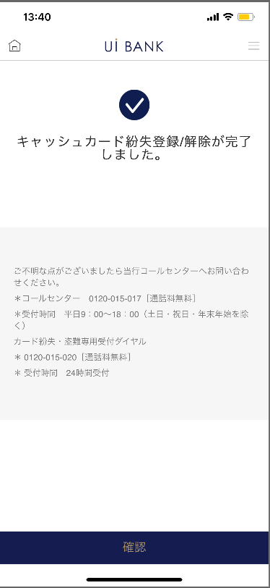 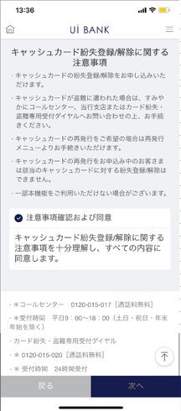 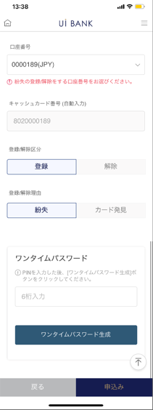

STEP3
☆

補足説明：
☆：UI銀行様のロゴ挿入に影響し表題のタイトルにロゴが挿入されています。 最新版のものではデザインの関係上「紛失登録解除」とタイトル表記しております。 希望の文言等ございましたらご相談いただけますと幸いです。

000D0351S00_画面レイアウト
アプリ基本設計書 |  |  |  |  |  |  |  |  | 担当者 | きらぼし |  |  | 確認日

 |  |  |  |  |  |  |  |  |  | DNX | 武山 |  | 確認日 | 2021-04-28

要件充足表No. | 43 | カテゴリ | App PKG | Lvel 1 | Lvel 2 | Lvel 3 |  | Lvel 4 | Lvel 5
 |  |  |  | モバイルアプリ | 基本機能 | MENU

要件充足表No. | - | カテゴリ | AITHERPKG | Lvel 1 | Lvel 2 | Lvel 3 |  | Lvel 4 | Lvel 5
 |  |  |  | - | - | -

画面コード | 000D0351S00 | 画面名 | 設定/キャッシュカード/紛失登録・解除

画面レイアウト： |  |  |  |  |  |  | 画面説明：

1
2
3
4
5
 |  |  |  |  |  |  | - キャッシュカード紛失登録/解除についての案内を表示。

 |  |  |  |  |  |  | 項目説明

 |  |  |  |  |  |  | 項番 | 操作 | 選択肢/入力内容 |  |  | 備考 |  | AiTHERとの連携 (参照元データ)

 |  |  |  |  |  |  | 1 | － | 常時表示 |  |  | - |  | -
 |  |  |  |  |  |  | 2 | クリック | - |  |  | - |  | -
 |  |  |  |  |  |  | 3 | － | 常時表示 |  |  | - |  | -
 |  |  |  |  |  |  | 4 | クリック | - |  |  | A0100S32へ遷移 |  | -
 |  |  |  |  |  |  | 5 | クリック | - |  |  | 000D0351S01へ遷移 |  | -
 |  |  |  |  |  |  | 6
 |  |  |  |  |  |  | 7
 |  |  |  |  |  |  | 8
 |  |  |  |  |  |  | 9
 |  |  |  |  |  |  | 10
 |  |  |  |  |  |  | 11
 |  |  |  |  |  |  | 12
 |  |  |  |  |  |  | 13
 |  |  |  |  |  |  | 14
 |  |  |  |  |  |  | 15
 |  |  |  |  |  |  | きらぼし様コメント & デザイン変更コメント(要件定義書参照) |  |  |  |  |  |  | 対応確認
 |  |  |  |  |  |  | No. | 内容
 |  |  |  |  |  |  | 1 | コールセンターの電話番号決定後に文言変更します |  |  |  |  |  | 項番3 対応予定
 |  |  |  |  |  |  | 2 | 戻る 次へ のフォントを大きくしたい |  |  |  |  |  | 項番4・5 対応済
 |  |  |  |  |  |  | 3
 |  |  |  |  |  |  | 4
 |  |  |  |  |  |  | 5
 |  |  |  |  |  |  | 6
 |  |  |  |  |  |  | 7
 |  |  |  |  |  |  | 8
 |  |  |  |  |  |  | 9
 |  |  |  |  |  |  | 10

000D0351S01_画面レイアウト
アプリ基本設計書 |  |  |  |  |  |  |  |  | 担当者 | きらぼし |  |  | 確認日

 |  |  |  |  |  |  |  |  |  | DNX | 武山 |  | 確認日 | 2021-04-28

要件充足表No. | 43 | カテゴリ | App PKG | Lvel 1 | Lvel 2 | Lvel 3 |  | Lvel 4 | Lvel 5
 |  |  |  | モバイルアプリ | 基本機能 | MENU

要件充足表No. | - | カテゴリ | AITHERPKG | Lvel 1 | Lvel 2 | Lvel 3 |  | Lvel 4 | Lvel 5
 |  |  |  | - | - | -

画面コード | 000D0351S01 | 画面名 | 設定/キャッシュカード/紛失登録・解除

画面レイアウト： |  |  |  |  |  |  | 画面説明：

1
2
3
4
5
6
7
8
9
10
 |  |  |  |  |  |  | - 紛失の登録または解除を実施

 |  |  |  |  |  |  | 項目説明

 |  |  |  |  |  |  | 項番 | 操作 | 選択肢/入力内容 |  |  | 備考 |  | AiTHERとの連携 (参照元データ)

 |  |  |  |  |  |  | 1 | － | 常時表示 |  |  | - |  | -
 |  |  |  |  |  |  | 2 | プルダウン | - |  |  | 現在普通口座1つのため固定 |  | -
 |  |  |  |  |  |  | 3 | 表示 | - |  |  | - |  | -
 |  |  |  |  |  |  | 4 | クリック | 登録/解除 |  |  | - |  | -
 |  |  |  |  |  |  | 5 | クリック | 紛失/カード発見 |  |  | - |  | -
 |  |  |  |  |  |  | 6 | － | 常時表示 |  |  | - |  | -
 |  |  |  |  |  |  | 7 | 入力 | PIN番号を入力 |  |  | - |  | -
 |  |  |  |  |  |  | 8 | クリック | - |  |  | ワンタイムパスワード表示 |  | -
 |  |  |  |  |  |  | 9 | クリック | - |  |  | 000D0351S00へ遷移 |  | -
 |  |  |  |  |  |  | 10 | クリック | - |  |  | 000D0351S02へ遷移 |  | -
 |  |  |  |  |  |  | 11
 |  |  |  |  |  |  | 12
 |  |  |  |  |  |  | 13
 |  |  |  |  |  |  | 14
 |  |  |  |  |  |  | 15
 |  |  |  |  |  |  | きらぼし様コメント & デザイン変更コメント(要件定義書参照) |  |  |  |  |  |  | 対応確認
 |  |  |  |  |  |  | No. | 内容
 |  |  |  |  |  |  | 1 | セキュリティ媒体はすべてワンタイムパスワードに統一します （PIN入力→ワンタイムパスワード入力） |  |  |  |  |  | 項番6 対応済
 |  |  |  |  |  |  | 2 | キャッシュカード番号（自動入力） に文言を変更したい |  |  |  |  |  | 項番3 対応済
 |  |  |  |  |  |  | 3 | 次へ→申込み に文言を変更し、フォントを大きくしたい |  |  |  |  |  | 項番10 対応済
 |  |  |  |  |  |  | 4
 |  |  |  |  |  |  | 5
 |  |  |  |  |  |  | 6
 |  |  |  |  |  |  | 7
 |  |  |  |  |  |  | 8
 |  |  |  |  |  |  | 9
 |  |  |  |  |  |  | 10

000D0351S02_画面レイアウト
アプリ基本設計書 |  |  |  |  |  |  |  |  | 担当者 | きらぼし |  |  | 確認日

 |  |  |  |  |  |  |  |  |  | DNX | 武山 |  | 確認日 | 2021-04-28

要件充足表No. | 43 | カテゴリ | App PKG | Lvel 1 | Lvel 2 | Lvel 3 |  | Lvel 4 | Lvel 5
 |  |  |  | モバイルアプリ | 基本機能 | MENU

要件充足表No. | - | カテゴリ | AITHERPKG | Lvel 1 | Lvel 2 | Lvel 3 |  | Lvel 4 | Lvel 5
 |  |  |  | - | - | -

画面コード | 000D0351S02 | 画面名 | 設定/キャッシュカード/紛失登録・解除

画面レイアウト： |  |  |  |  |  |  | 画面説明：

 |  |  |  |  |  |  | - 完了画面を表示
1
2
3

 |  |  |  |  |  |  | 項目説明

 |  |  |  |  |  |  | 項番 | 操作 | 選択肢/入力内容 |  |  | 備考 |  | AiTHERとの連携 (参照元データ)

 |  |  |  |  |  |  | 1 | － | 常時表示 |  |  | - |  | -
 |  |  |  |  |  |  | 2 | － | 常時表示 |  |  | - |  | -
 |  |  |  |  |  |  | 3 | クリック | - |  |  | A0100S32へ遷移 |  | -
 |  |  |  |  |  |  | 4
 |  |  |  |  |  |  | 5
 |  |  |  |  |  |  | 6
 |  |  |  |  |  |  | 7
 |  |  |  |  |  |  | 8
 |  |  |  |  |  |  | 9
 |  |  |  |  |  |  | 10
 |  |  |  |  |  |  | 11
 |  |  |  |  |  |  | 12
 |  |  |  |  |  |  | 13
 |  |  |  |  |  |  | 14
 |  |  |  |  |  |  | 15
 |  |  |  |  |  |  | きらぼし様コメント & デザイン変更コメント(要件定義書参照) |  |  |  |  |  |  | 対応確認
 |  |  |  |  |  |  | No. | 内容
 |  |  |  |  |  |  | 1 | ロゴおよび名称を決定後に変更します |  |  |  |  |  | 対応済
 |  |  |  |  |  |  | 2 | コールセンターの電話番号決定後に文言変更します |  |  |  |  |  | 項番2 対応予定
 |  |  |  |  |  |  | 3 | 確認 のフォントを大きくしたい |  |  |  |  |  | 項番3 対応済
 |  |  |  |  |  |  | 4
 |  |  |  |  |  |  | 5
 |  |  |  |  |  |  | 6
 |  |  |  |  |  |  | 7
 |  |  |  |  |  |  | 8
 |  |  |  |  |  |  | 9
 |  |  |  |  |  |  | 10

